Hoja1
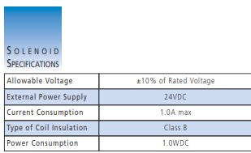
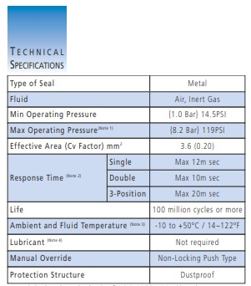
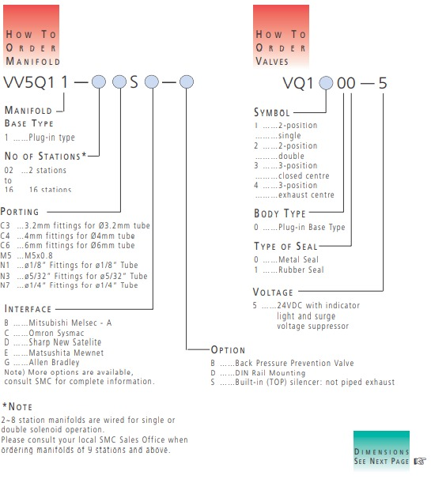
 | CILINDRO PEQUEÑOS | CILINDRO MEDIANO | Vel Escariado [m/s] | 0.2
FM [N] | 58.8 | 95.55 | Vel Taladrado [m/s] | 0.4
λ | 0.4 | 0.4
u | 0.85 | 0.85
Fuerza Requerida [N] | 172.94117647 | 281.02941176 | NOTAS
p [bar] | 6 | 6
A_min (embolo) [m^2] | 0.00028823529412 | 0.00046838235294 | Se seleccionan doble efecto con vastago simple ya que no se necesitan dos vastagos para operar las herramientas.
D_min (embolo) [m] | 0.01915705026 | 0.024420543274 | [D] Con imán integrado ya que nos sirve para detectar la posición del bastago durante el proceso.
D_min (embolo) [mm] | 19.15705026 | 24.420543274 | [F] Se escoge modelo basico sin protuberancia porque se puede fijar facilmente.
L (recorrido) [m] | 0.5 | 0.5 | Fijación Tipo N para ayudar en temas de pandeo
L (recorrido) [mm] | 500 | 500
REFERENCIA | CD85 N20-1000CKK | CD85 N25-1000CKK | Consideramos que el consumo de aire en el avance es igual al del retroceso a pesar de la presencia del bastago.
 |  |  | [Nm^3/h] | m3 por h en cond. Normales
 |  |  | Coeficiente de fricción obtenida entre Carton y caucho (n) |  | 0.75 | Fuente: http://repositorio.espe.edu.ec/bitstream/21000/953/3/T-ESPE-025351-3.pdf
T_ciclo | 2
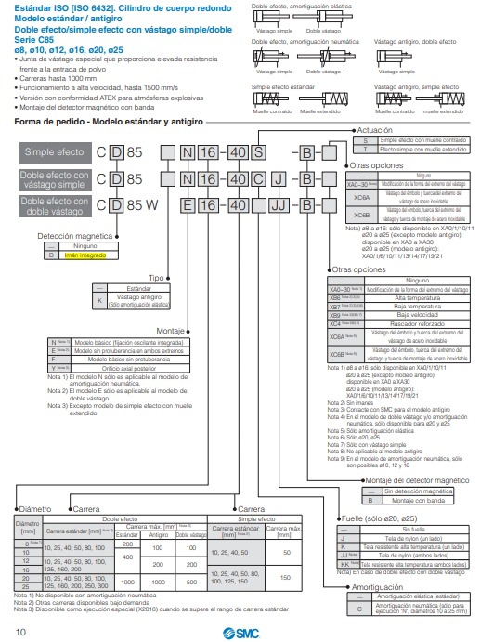
COMPRESOR
Volumen Requerido [m^3] | 0.00049087385212 | 0.00049087385212
C/h (consumo de aire en n ciclos) [m^3] | 1.7671458676 | 1.7671458676
C/h Total [m^3] | 3.5342917353
C/h Total (cond normales) [Nm^3/h] | 24.462741617
Factor perdidas de consumo | 1.1
Factor de simultaneidad | 1
Margen de seguridad | 1.1
C/h Total Ajustado (CN) [Nm^3/h] | 29.599917357
C/min Total Ajustado (CN) [L/min] | 493.33195595
REFERENCIA | NB5/5,5 FT/270 Nuair

Válvulas
REFERENCIA Válvula | VQ1200-5
Conector | VV5Q11-06S-D

Valvula 5-2 con solenoide para 8.2 BAR

